Conceptos
GAFICOS ESTADISTICOS
Un gráfico es la representación gráfica de los datos de una hoja de cálculo y facilita su interpretación.
La utilización de gráficos hace más sencilla e inmediata la interpretación de los datos. Frecuentemente un gráfico nos dice mucho más que una serie de datos clasificados por filas y columnas.
Cuando se crea un gráfico en Excel, podemos optar por crearlo:
- Como gráfico incrustado: Insertar el gráfico en una hoja normal como cualquier otro objeto.
- Como hoja de gráfico: Crear el gráfico en una hoja exclusiva para el gráfico, en las hojas de gráfico no existen celdas ni ningún otro tipo de objeto.
Para crear un gráfico en Excel, lo primero que debe hacer es especificar en una hoja de los datos numéricos que presentará el gráfico. A continuación, sólo tiene que seleccionar el tipo de gráfico que desea usar en la pestaña Insertar del grupo Gráficos.

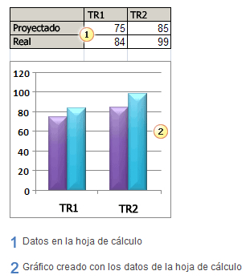
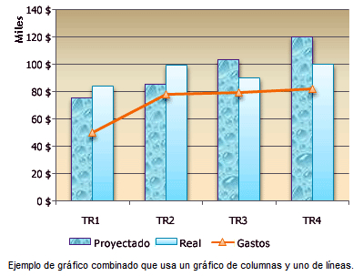
Excel ofrece muchos tipos de gráficos que le ayudarán a mostrar los datos de forma comprensible ante una audiencia. Cuando cree un gráfico o modifique uno existente, puede elegir entre distintos tipos de gráfico (por ejemplo, gráficos de columnas o circulares) y subtipos (por ejemplo, gráficos de columnas apiladas o gráficos circulares 3D). También puede crear un gráfico combinado al utilizar varios tipos de gráficos en uno solo.


Elementos de los gráficos
Un gráfico consta de numerosos elementos. Algunos de ellos se presentan de forma predeterminada y otros se pueden agregar según las necesidades. Para cambiar la presentación de los elementos del gráfico p
uede moverlos a otras ubicaciones dentro del gráfico o cambiar su tamaño o su formato. También puede eliminar los elementos del gráfico que no desee mostrar.

Movimiento
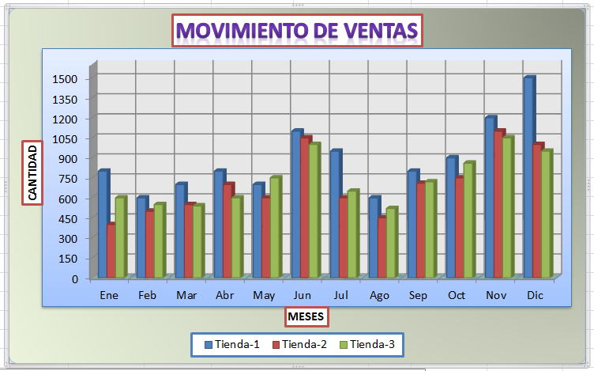
MOVIMIENTO DE VENTAS AÑO 2010

REALIZAR:
Un análisis estadístico de la producción de prendas de vestir durante el último quinquenio, para poder tomar decisiones en cuanto a la inversión para el siguiente año, así como también las estrategias para mantener una producción sostenible y ascendente. Los gráficos a crear serán de diversos tipos, además será necesario crear monográficos.
1.- Seleccione la celda cualquiera (B3).
2.- Luego seleccione la Ficha Insertar, abra el tipo Grafico en Columna y seleccione: Columna agrupada 3D
3.- Se insertara automáticamente el grafico, considerando que se puede configurar el grafico de diversas maneras utilizando las fichas Diseño, Presentación y Formato de la ficha Herramientas de gráficos
4.- Luego de los cambios el grafico tendra que ser similar a la siguiente imagen:
Mes | Tienda-1 | Tienda-2 | Tienda-3
Ene | 800 | 400 | 600
Feb | 600 | 500 | 550
Mar | 700 | 550 | 540
Abr | 800 | 700 | 600
May | 700 | 600 | 750
Jun | 1100 | 1050 | 1000
Jul | 950 | 600 | 650
Ago | 600 | 450 | 520
Sep | 800 | 710 | 720
Oct | 900 | 750 | 860
Nov | 1200 | 1100 | 1050
Dic | 1500 | 1000 | 950

Produccion
PRODUCCION DE PRENDAS

AÑO | TRIM-1 | TRIM-2 | TRIM-3 | TRIM-4
2006 | 14,100 | 15,000 | 12,000 | 16,000
2007 | 15,000 | 17,000 | 14,000 | 16,000
2008 | 19,000 | 17,000 | 18,000 | 20,000
2009 | 18,000 | 20,500 | 20,000 | 22,500
2010 | 19,500 | 22,000 | 25,000 | 24,000

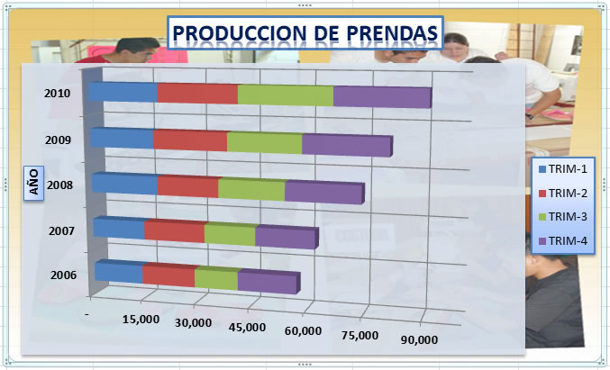
La empresa necesita realizar un estudio de producción de prendas durante el intervalo de años 2006 al 2010, para verificar el aumento de dicha producción. Para esto en la hoja Producción se requiere crear un gráfico de tipo Barras, de estilo Barras 3D apiladas.
Considere que el rango a graficar es [B3:F8].
El resultado debera mostra un grafico similar a la siguiente imagen:

Reporte
REPORTE GENERAL

AÑO | 2006 | 2007 | 2008 | 2009 | 2010
MES | IMPORTE | IMPORTE | IMPORTE | IMPORTE | IMPORTE
ENE | 21,040.00 | 24,040.00 | 28,540.00 | 35,342.00 | 65,767.00
FEB | 30,557.00 | 31,587.00 | 35,887.00 | 38,511.00 | 77,343.00
MAR | 32,500.00 | 34,500.00 | 40,550.00 | 41,677.00 | 88,181.00
ABR | 62,054.00 | 64,054.00 | 68,524.00 | 69,764.00 | 89,994.00
MAY | 43,520.00 | 44,520.00 | 49,520.00 | 49,846.00 | 76,564.00
JUN | 41,682.00 | 42,682.00 | 47,682.00 | 48,559.00 | 67,885.00
JUL | 60,043.00 | 60,543.00 | 68,543.00 | 69,333.00 | 78,254.00
AGO | 50,025.00 | 50,045.00 | 55,245.00 | 59,474.00 | 67,690.00
SEP | 60,036.00 | 62,036.00 | 68,936.00 | 69,175.00 | 86,761.00
OCT | 89,154.00 | 90,154.00 | 98,254.00 | 122,735.00 | 199,744.00
NOV | 105,525.00 | 110,525.00 | 121,525.00 | 147,548.00 | 222,750.00
DIC | 114,540.00 | 134,540.00 | 148,540.00 | 213,196.00 | 250,490.00
 | 710,676.00 | 749,226.00 | 831,746.00 | 965,160.00 | 1,371,423.00
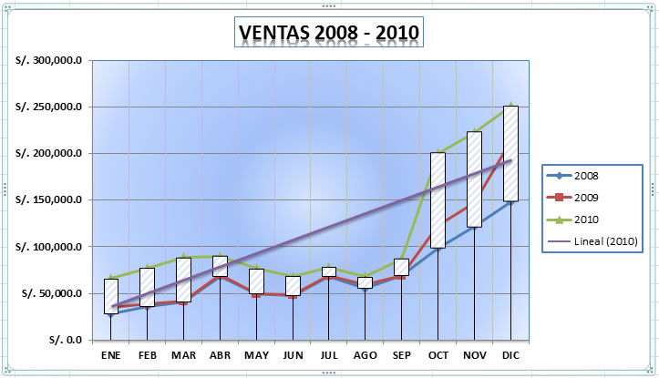
El grafico que a diseñar, solo requiere representar las ventas anuales en los últimos tres años y para esto se va a crear un gráfico en Líneas. También se debe mostrar la Línea de tendencia lineal correspondiente al año 2010.
Considere que los rangos a graficar son: [B5:B16], [E5:G16]
El resultado se mostrara de la siguiente manera:

Ventas
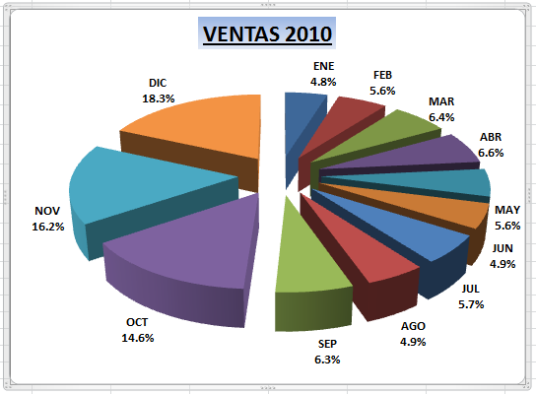
Ventas 2010
En esta hoja se va a crear un gráfico circular en 3D, ahora la empresa requiere mostrar las ventas mensuales representadas en porcentajes durante el último año.
El resultado se mostrara de la siguiente manera:
MES | CANTIDAD
ENE | S/. 65,767.00
FEB | S/. 77,343.00
MAR | S/. 88,181.00
ABR | S/. 89,994.00
MAY | S/. 76,564.00
JUN | S/. 67,885.00
JUL | S/. 78,254.00
AGO | S/. 67,690.00
SEP | S/. 86,761.00
OCT | S/. 199,744.00
NOV | S/. 222,750.00
DIC | S/. 250,490.00

Vta-Tiendas
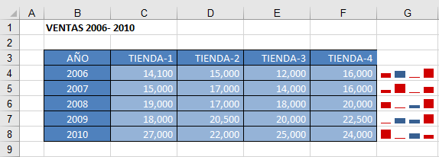
VENTAS 2006- 2010

AÑO | TIENDA-1 | TIENDA-2 | TIENDA-3 | TIENDA-4
2006 | 14,100 | 15,000 | 12,000 | 16,000
2007 | 15,000 | 17,000 | 14,000 | 16,000
2008 | 19,000 | 17,000 | 18,000 | 20,000
2009 | 18,000 | 20,500 | 20,000 | 22,500
2010 | 27,000 | 22,000 | 25,000 | 24,000

La empresa necesita crear un mini gráfico de COLUMNAS en la hoja, para mostrar la ventas
de prendas , en las diferentes tiendas, durante los 5 ultimos años, desde el 2006 hasta el 2010.
1.- seleccione el rango [C4:F4], luego inserte el Minigráficos
2.- active Punto alto, Punto bajo, Primer punto, Último punto, en el grupo Estilo elija un estilo preestablecido a su criterio
3.- El resultado debera mostra un grafico similar a la siguiente imagen:

